Break Even Point
BREAK EVEN POINT

Pengertian BEP (Break Even Point) dan Cara Menghitung BEP – Break-Even Point atau sering disingkat dengan BEP adalah suatu titik atau keadaan dimana penjualan dan pengeluaran sama atau suatu kondisi dimana penjualan perusahaan cukup untuk menutupi pengeluaran bisnisnya. Break-even point yang biasanya dalam bahasa Indonesia disebut dengan “Titik Impas” ini biasanya membandingkan jumlah pendapatan atau jumlah unit yang harus dijual untuk dapat menutupi biaya tetap dan biaya variabel terkait dalam menghasilkan suatu penjualan. Dengan kata lain, Titik Impas atau Break Even Point adalah titik dimana suatu bisnis tidak mengalami kerugian dan juga tidak memperoleh keuntungan.

Analisis Break-Even Point (BEP) umumnya digunakan untuk menghitung kapan sebuah usaha/bisnis atau proyek akan menguntungkan dengan cara menyamakan total pendapatannya dengan total biaya. Dengan Analisi Break Even Point (BEP) ini, Manajemen Perusahaan dapat mengetahui jumlah penjualan minimum yang harus dipertahankan agar tidak mengalami kerugian dan juga mengetahui jumlah penjualan yang diharuskan untuk memperoleh tingkat keuntungan tertentu serta membantu manajemen dalam pengambilan keputusan apakah akan melanjutkan atau memberhentikan bisnisnya

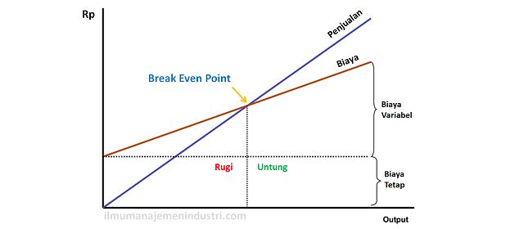

Rumus BEP untuk menghitung berapa unit yang harus dijual agar terjadi BEP

Rumus BEP untuk menghitung berapa unit yang harus dijual agar terjadi Break Even Point ini dapat dihitung dengan cara membagi total biaya tetap produksi (Production Fixed Cost) dengan Harga Jual per Unit (Sales Price per Unit) dikurangi biaya Variabel yang digunakan untuk menghasilkan produk (Variable Cost). Berkut ini adalah persamaan atau Rumus BEP tersebut :

BEP (dalam Unit) = Biaya Tetap Produksi / (Harga Jual per Unit – Biaya Variabel per Unit)

Atau

BEP (dalam Unit) = Biaya Tetap Produksi / Margin Kontribusi per unit

Rumus BEP untuk menghitung berapa Rupiah penjualan yang perlu diterima agar terjadi BEP

Rumus BEP untuk menghitung berapa Rupiah penjualan yang perlu diterima agar terjadi Break Even Point ini dapat dihitung dengan cara membagi total biaya tetap produksi (Production Fixed Cost) dengan Harga Jual per Unit (Sales Price per Unit) dikurangi biaya Variabel yang digunakan untuk menghasilkan produk (Variable Cost) kemudian dikalikan dengan Harga per Unit lagi. Berkut ini adalah persamaan atau Rumus BEP tersebut :

BEP (dalam Rupiah) = Biaya Tetap Produksi / (Harga per Unit – Biaya Variabel per Unit) x Harga per Unit

Atau

BEP (dalam Unit) = Biaya Tetap Produksi / Margin Kontribusi per unit x Harga per Unit

Keterangan :

BEP (dalam Unit) = Break Even Point dalam unit (Q)
BEP (dalam Rupiah) = Break Even Point dalam Rupiah (P)
Biaya Tetap (Fixed Cost) = biaya yang jumlahnya tetap (baik sedang berproduksi atau tidak)
Biaya Variabel (Variable Cost) = biaya yang jumlahnya meningkat sejalan peningkatan jumlah produksi seperti bahan baku, bahan baku pembantu, listrik, bahan bakar, dan lain-lain
Harga Jual per unit = harga jual barang atau jasa perunit yang dihasilkan.
Biaya Variabel per unit = total biaya variabel per Unit (TVC/Q)
Margin Kontribusi per unit = harga jual per unit – biaya variable per unit (selisih)

